8.1
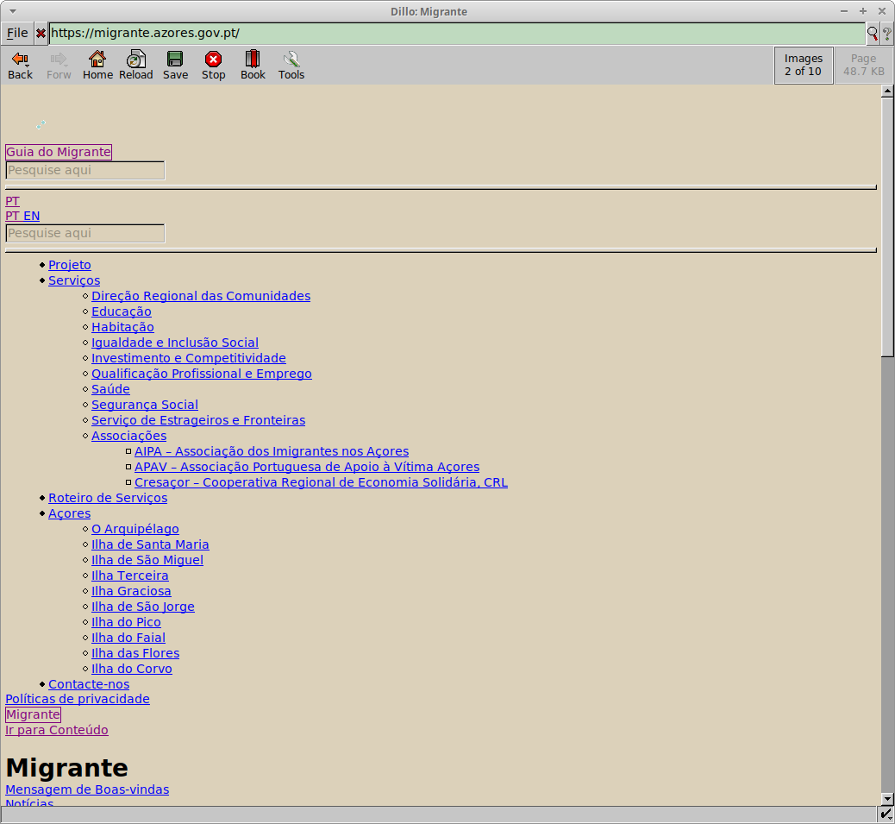
voltar à página inicial |  |  |  | 8 - ESTRUTURA DA PÁGINA
 | S | N | NA
 | x |  |  | 8.1 Quando se retira a CSS, todos os elementos HTML devem alinhar à esquerda
 |  |  |  | Quando se desativam todos os estilos visuais, o conteúdo da página é apresentado alinhado à esquerda e apresenta-se de forma linear.

 | Listagem de evidências
 |  |  |  |  | Notas:

